Chi tiết địa chất
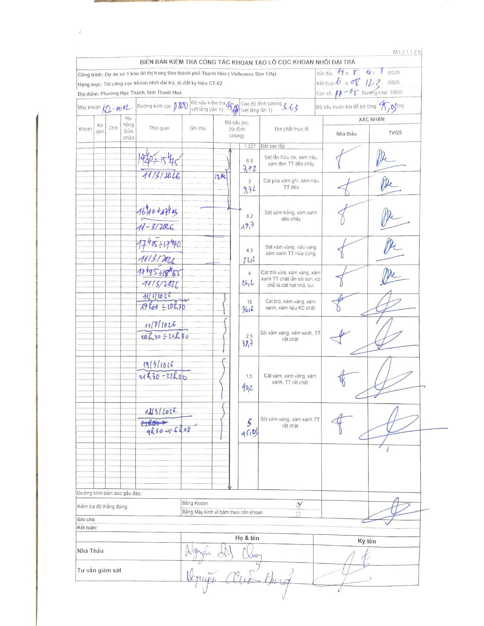
Dự án | Dự án số 1 khu đô thị trung tâm thành phố Thanh Hóa (Vinhomes Star City)
Hạng mục | Thi công cọc khoan nhồi đại trà _ lô đất ký hiệu CT-02
Tên bộ phận | Cọc khoan nhồi đại trà - lô đất ký hiệu CT-02
Số hiệu cọc | 17-05
Biên bản số | M3-3 1 1 2 6
Đường kính | D800
Bắt đầu thi công | 14:15 11/03/2026
Kết thúc thi công | 06:08 12/03/2026

Địa chất TT | Đường kính | Mô tả lớp thiết kế | Từ (h) | Đến (h) | Cao độ từ | Cao độ đến | T.Gian (h) | Dài (m) | V (m/h) | Ghi chú
1 | D800 | Đất san lấp | 14h15 11/03/2026 | 14h40 11/03/2026 | 3.63 | 2.403 | 0.42 | 1.23 | 2.94
2 | D800 | Sét lẫn hữu cơ, xám nâu, xám đen TT dẻo chảy | 14h40 11/03/2026 | 15h45 11/03/2026 | 2.403 | -4.09 | 1.08 | 6.49 | 5.99
3 | D800 | Cát pha xám ghi, xám nâu TT dẻo | 15h45 11/03/2026 | 16h10 11/03/2026 | -4.09 | -6.09 | 0.42 | 2 | 4.8
4 | D800 | Sét xám trắng, xám xanh dẻo chảy | 16h10 11/03/2026 | 17h40 11/03/2026 | -6.09 | -14.27 | 1.5 | 8.18 | 5.45
5 | D800 | Sét xám vàng, nâu vàng xám xanh TT nửa cứng | 17h40 11/03/2026 | 17h50 11/03/2026 | -14.27 | -18.57 | 0.17 | 4.3 | 25.8
6 | D800 | Cát thô vừa, xám vàng, xám xanh TT chặt lẫn sỏi sạn, có chỗ là cát hạt nhỏ, bụi | 17h50 11/03/2026 | 18h55 11/03/2026 | -18.57 | -22.57 | 1.08 | 4 | 3.69
7 | D800 | Cát thô, xám vàng, xám xanh, xám nâu KC chặt | 19h00 11/03/2026 | 20h30 11/03/2026 | -22.57 | -32.57 | 1.5 | 10 | 6.67
8 | D800 | Sỏi xám vàng, xám xanh, TT rất chặt | 20h30 11/03/2026 | 21h30 11/03/2026 | -32.57 | -35.07 | 1 | 2.5 | 2.5
9 | D800 | Cát xám, xám vàng, xám xanh, TT rất chặt | 21h30 11/03/2026 | 22h00 11/03/2026 | -35.07 | -36.57 | 0.5 | 1.5 | 3
10 | D800 | Sỏi xám vàng, xám xanh TT rất chặt | 22h00 11/03/2026 | 06h08 12/03/2026 | -36.57 | -41.42 | 8.13 | 4.85 | 0.6

ẢNH BIÊN BẢN GỐC

